ざっくり抵抗値テスト
実測データ

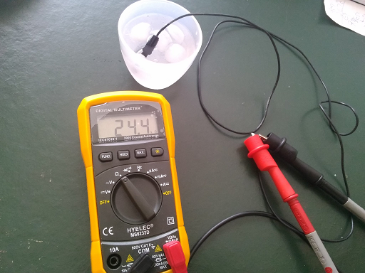
 | 温度 | 抵抗
 | 0 | 25
 | 5 | 19.8
 | 10 | 17.35
 | 26.1 | 9.69
 | 26.7 | 9.57
 | 32.9 | 7.7
 | 70 | 1.5

抵抗計算

 |  | 追加する抵抗値（kΩ）： | 60

 | ＜0℃＞
 |  | サーミスタの抵抗値（kΩ）： | 25 | その時のサーミスタの分圧（V)： | 0.97058823529 | 予想AD値： | 992.91176471

 | ＜26.1℃＞
 |  | サーミスタの抵抗値（kΩ）： | 9.69 | その時のサーミスタの分圧（V)： | 0.45884631941 | 予想AD値： | 469.39978476

 | ＜26.7 ℃＞
 |  | サーミスタの抵抗値（kΩ）： | 9.57 | その時のサーミスタの分圧（V)： | 0.45394566624 | 予想AD値： | 464.38641656

 | ＜32.9 ℃＞
 |  | サーミスタの抵抗値（kΩ）： | 7.7 | その時のサーミスタの分圧（V)： | 0.3753323486 | 予想AD値： | 383.96499261

本気のAD値テスト
温度 | 実測値 | 温度 | 計算値
4 | 905 | 4 | 905 | START
5 | 860 | 5 | 879.45652174
5.4 | 850 | 5.4 | 869.23913043
5.9 | 845 | 5.9 | 856.4673913
6.8 | 810 | 6.8 | 833.47826087
9.7 | 800 | 9.7 | 759.40217391 | END
13.2 | 670 | 13.2 | 670 | START
14.2 | 660 | 14.2 | 653.55828221
15 | 640 | 15 | 640.40490798
18.9 | 560 | 18.9 | 576.28220859
19.4 | 553 | 19.4 | 568.06134969
20.5 | 543 | 20.5 | 549.97546012
21.2 | 534 | 21.2 | 538.46625767
22 | 525 | 22 | 525.31288344
23.9 | 477 | 23.9 | 494.07361963
24.9 | 465 | 24.9 | 477.63190184
25.3 | 461 | 25.3 | 471.05521472
25.8 | 446 | 25.8 | 462.83435583
26.2 | 440 | 26.2 | 456.25766871
26.4 | 444 | 26.4 | 452.96932515
27.4 | 430 | 27.4 | 436.52760736
28 | 426 | 28 | 426.66257669
28.2 | 423 | 28.2 | 423.37423313
28.6 | 415 | 28.6 | 416.79754601 |  |  | 傾き | 切片 | IN | OUT
29.5 | 402 | 29.5 | 402 | END | ～10℃ | -25.543478261 | 1007.173913 |  | 39.429787234
37 | 320 | 37 | 322.68345324 | START | 10℃～30℃ | -16.441717791 | 887.03067485 | 440 | 27.18880597
37.7 | 310 | 37.7 | 315.28057554 |  | 30℃～ | -10.575539568 | 713.97841727 |  | 67.512244898
39 | 290 | 39 | 301.5323741
42 | 270 | 42 | 269.8057554 |  |  | AD = 温度 * SLOPE + INTC
42.8 | 260 | 42.8 | 261.34532374 |  |  | →温度 = (AD - INTC)/SLOPE
43.4 | 255 | 43.4 | 255 | END

